试验计划
 |  | 试验计划
产品名称/零件名称： Control Unit DMS |  |  | 产品型号/零件号： G2Z/1005900001 | 试验阶段：其他 | 试验日期： |  |  | 计划编制人： |  | 计划核准： |  | 客户批准：潘英明
No. | 试验项目 | 标准号/条款号 | 试验标准/方法 | 判定依据 | 样机数量 | 试验周期 | 计划时间 |  | 实际时间 |  | 试验结果 | 试验机构 | 备注
 |  |  |  |  |  |  | 开始时间 | 结束时间 | 开始时间 | 结束时间
表格编号：ME-SP06-01-F01 版本号：00 保存期限：电子档永久保存
第1组（1#）
1 | 包装振动跌落测试 | GB/T 4857.23 GB/T 4857.5 | 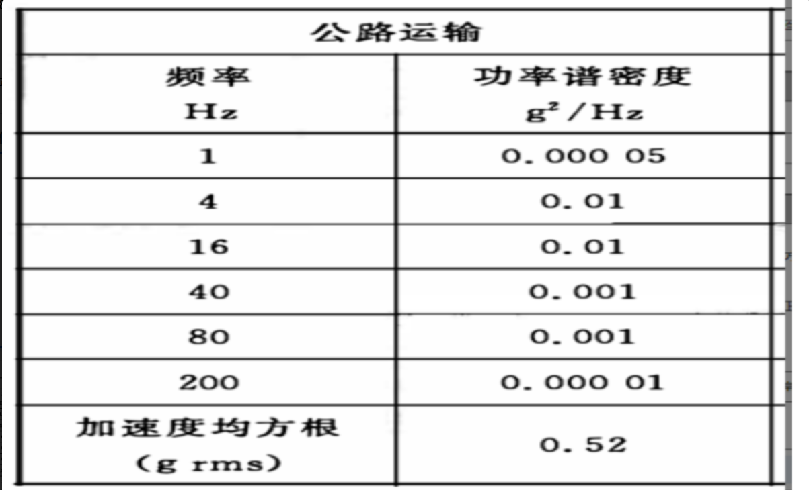 随机振动：<包装 运输包装件 随机振动试验方法> 功率谱密度参考附件，X，Y，Z，每轴60min。 跌落测试： 1、跌落高度：1M； 2、跌落方向：1角3棱3面； 3、地面：钢板； 4、跌落次数：每个方向一次。 | 测试完成后检查外观，功能是否正常； | 1 | 1天 | 2026.08.14 | 2026.08.14 | 2026.08.14 | 2026.08.14 | 合格 | minieye

